화면흐름도
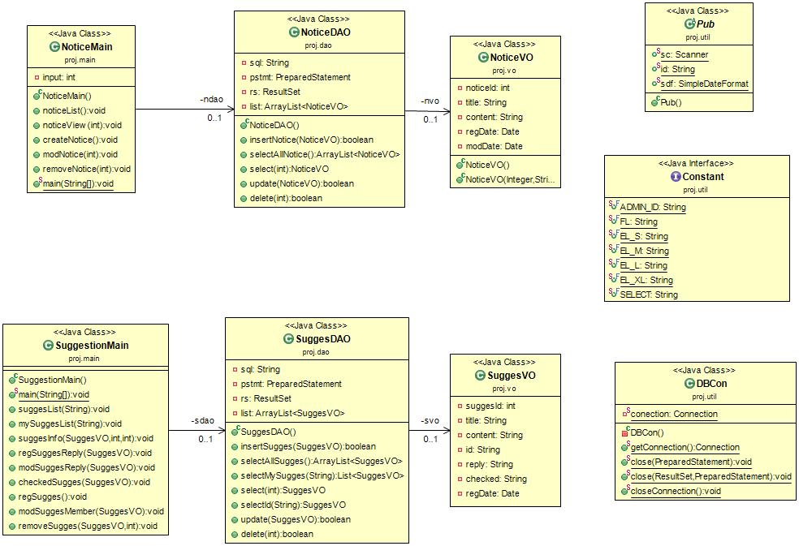
클래스 다이어그램 | 시스템명 | class diagram No. | 1
 | 도서 관리 시스템 | 작성자
 |  | 작성일

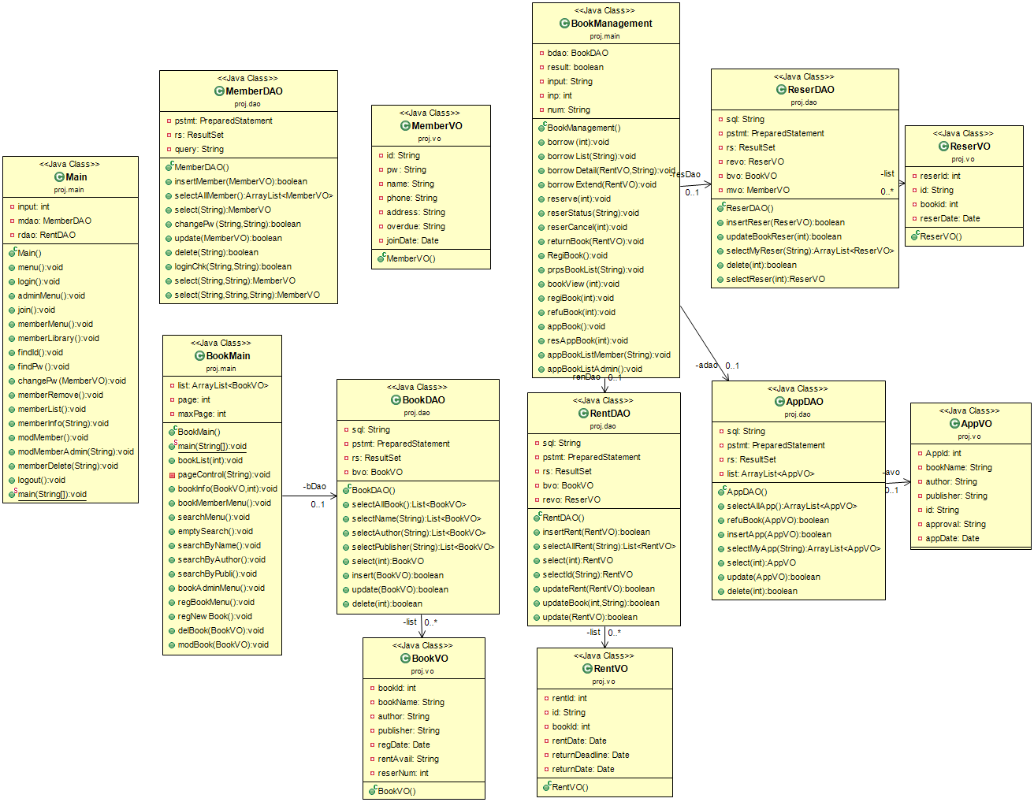

클래스 다이어그램 | 시스템명 | class diagram No. | 2
 | 도서 관리 시스템 | 작성자
 |  | 작성일

